关系图
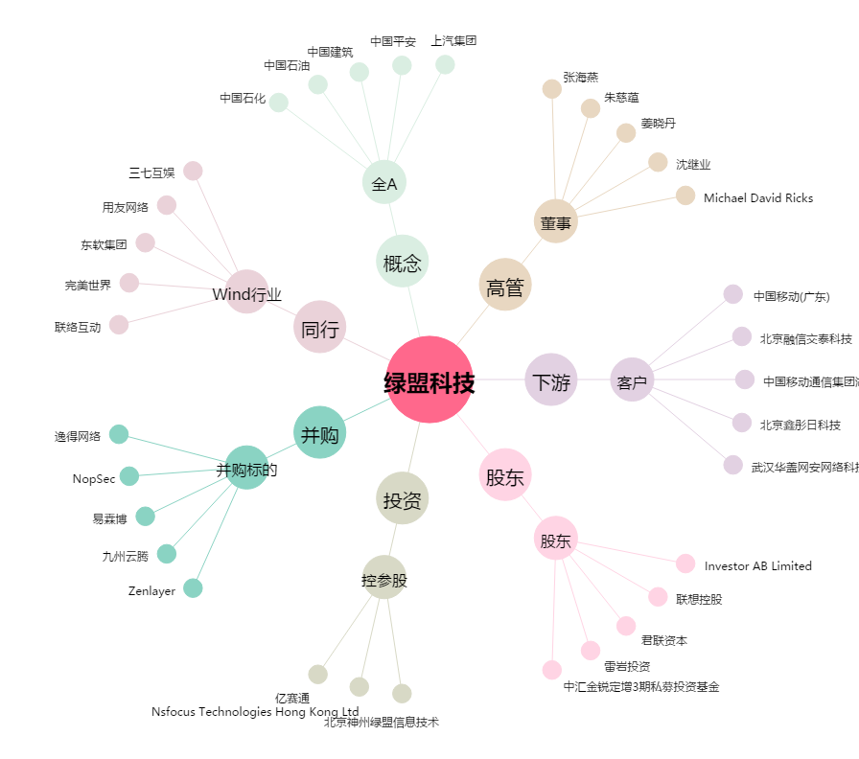
绿盟科技[300369.SZ] - 关系概览图

